Hoja1
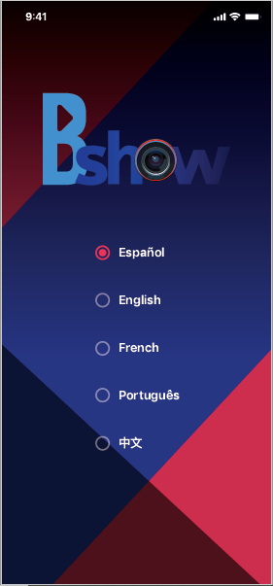
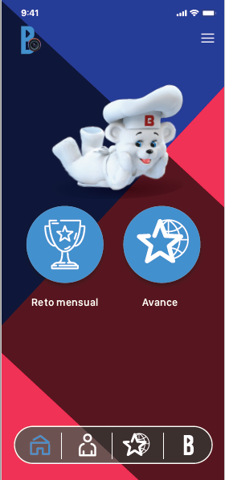
Español | English | Francés | Portugués | Chinese | Español | English | French | Portugués | Chinese
Español | English | French | Português | 中文 | Reto Mensual | Monthly Challenge | Défi mensuel | Desafio Mensal | 月度挑战
 |  |  |  |  | Avance | Progress | Progrès | Progresso | 进展

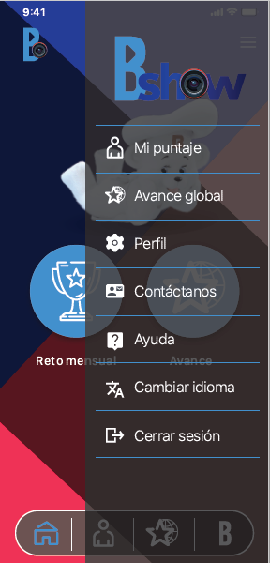
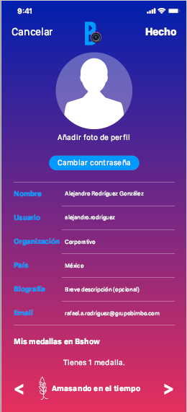
Español | English | French | Portugués | Chinese | Español | English | French | Portugués | Chinese
Mi puntaje | My score | Mon score | Minha pontuação | 我的分数 | Cancelar | Cancel | Annuler | Cancelar | 取消
Avance global | Global Progress | Progrès global | Avanço global | 全球动态 | Hecho | Done | Terminé | Feito | 完成
Perfil | Profile | Profil | Perfil | 个人资料 | Añadir foto de perfil | Add profile picture | Ajouter une photo de profil | Adicionar foto de perfil | 添加头像
Contáctanos | Contact us | Pour nous joindre | Contate-Nos | 联系我们 | Cambiar contraseña | Change password | Changer le mot de passe | Mudar senha | 更改密码
Ayuda | Help | Aide | Ajuda | 帮助 | Nombre | Name | Nom | Nome | 姓名
Cambiar idioma | Change language | Modifier la langue | Mudar idioma | 选择语言 | Usuario | User | Utilisateur | Usuário | 用户
Cerrar sesión | Log out | Fermer la session | Fechar Sessão | 退出 | Organización | Organization | Organisation | Organização | 组织
 |  |  |  |  | País | Country | Pays | País | 国家
 |  |  |  |  | Biografía | Biography | Biographie | Biografia | 简介
 |  |  |  |  | Correo | Email | Courriel | E-mail | 邮箱
 |  |  |  |  | Mis medallas en B-Show | My B-Show medals | Mes médailles de B-Show | Minhas medalhas em B-Show | 我的B-Show奖牌
 |  |  |  |  | Tienes x medallas | You have x medals | Vous avez x médailles | Você tem x medalhas | 你有x枚奖牌

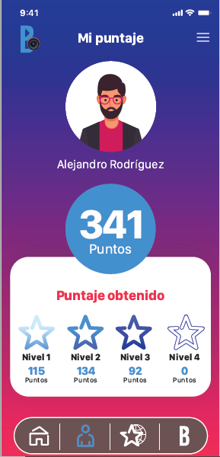
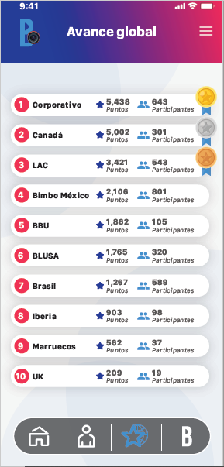
Español | English | French | Portugués | Chinese | Español | English | French | Portugués | Chinese
Mi puntaje | My score | Mon score | Minha pontuação | 我的分数 | Avance global | Global Progress | Progrès global | Avanço global | 全球动态
Puntos | Points | Points | Pontos | 点数 | Corporativo | Corporate | Siège social | Corporativo | 全球总部
Puntaje obtenido | Score gotten | Score obtenu | Pontuação obtida | 得分 | Canadá | Canada | Canada | Canadá | 加拿大
Nivel | Level | Niveau | Nível | 级别 | LAC | LAC | LAC | LAC | 中美LAC
 |  |  |  |  | Bimbo México | Bimbo Mexico | Bimbo Mexico | Bimbo México | 宾堡墨西哥
 |  |  |  |  | BBU | BBU | BBU | BBU | 宾堡美国BBU
 |  |  |  |  | Barcel USA | Barcel USA | Barcel USA | Barcel USA | Barcel 美国
 |  |  |  |  | Brasil | Brazil | Brésil | Brasil | 巴西
 |  |  |  |  | Iberia | Iberia | Iberia | Ibéria | 伊比利亚
 |  |  |  |  | Marruecos | Morocco | Maroc | Marrocos | 摩洛哥
 |  |  |  |  | UK | UK | Royaume-Uni | UK | 英国
 |  |  |  |  | Puntos | Points | Points | Pontos | 点数
 |  |  |  |  | Participantes | Participants | Participants | Participantes | 参与者

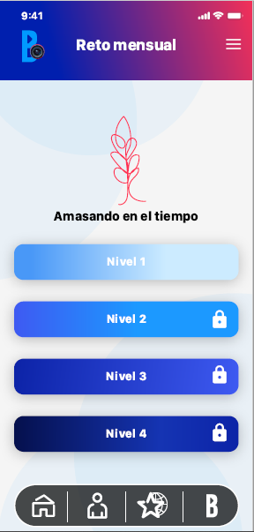
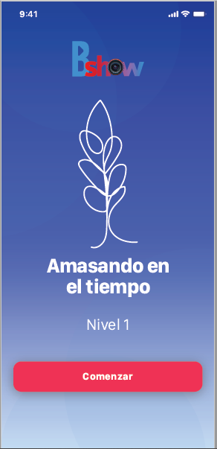
Español | English | French | Portugués | Chinese | Español | English | French | Portugués | Chinese
Reto Mensual | Monthly Challenge | Défi mensuel | Desafio Mensal | 月度挑战 | "Título del Reto" | "Challenge Title" | « Titre du défi » | "Título do Desafio" | "挑战标题"
"Título del Reto" | "Challenge Title" | « Titre du défi » | "Título do Desafio" | "挑战标题" | Nivel | Level | Niveau | Nível | 级别
Nivel | Level | Niveau | Nível | 级别 | Comenzar | Start | Commencer | Começar | 开始

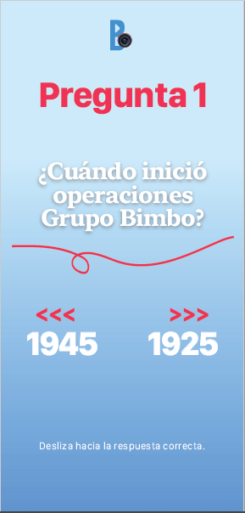
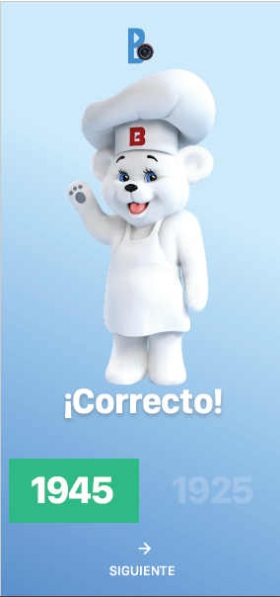
Español | English | French | Portugués | Chinese | Español | English | French | Portugués | Chinese
Pregunta 1 | Question 1 | Question 1 | Pergunta 1 | 问题1 | ¡Correcto! | Correct! | Bonne réponse! | Correto! | 答对了！
"¿Cuándo inició operaciones Grupo Bimbo?" | "When did Grupo Bimbo start activities?" | « Quand Grupo Bimbo a-t-elle commencé ses activités? » | "Quando o Grupo Bimbo iniciou suas operações?" | “宾堡集团成立于哪一年?” | Siguiente | Next | Suivant | Seguinte | 下一个
Desliza hacia la respuesta correcta | Swipe to the correct answer | Faites glisser jusqu'à la bonne réponse | Deslize para a resposta correta | 滑动至正确答案

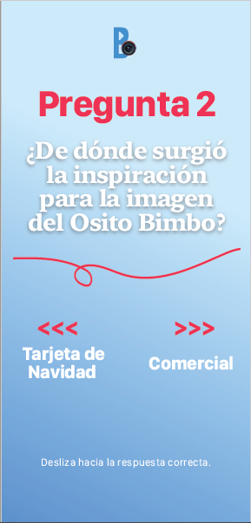
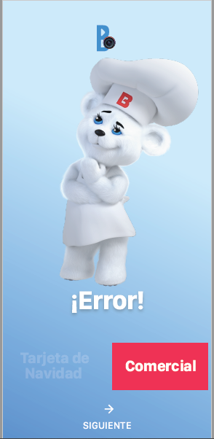
Español | English | French | Portugués | Chinese | Español | English | French | Portugués | Chinese
Pregunta 2 | Question 2 | Question 2 | Pergunta 2 | 问题2 | Error | Error | Mauvaise réponse | Erro | 答错了！
"¿De dónde surgió la inspiración para la imagen del Osito Bimbo?" | "Where did the inspiration for the Osito Bimbo image come from?" | « D'où vient l'inspiration pour l'image d'Osito Bimbo? » | "De onde veio a inspiração para a imagem do Osito Bimbo?" | “宾堡小熊形象的灵感来自哪里？” | Siguiente | Next | Suivant | Seguinte | 下一个
Desliza hacia la respuesta correcta | Swipe to the correct answer | Faites glisser jusqu'à la bonne réponse | Deslize para a resposta correta | 滑动至正确答案
Tarjeta de Navidad | Christmas Card | Carte de Noël | Cartão de Natal | 圣诞贺卡
Comercial de televisión | TV Ad | Publicité télévisée | Anúncio de TV | 电视广告

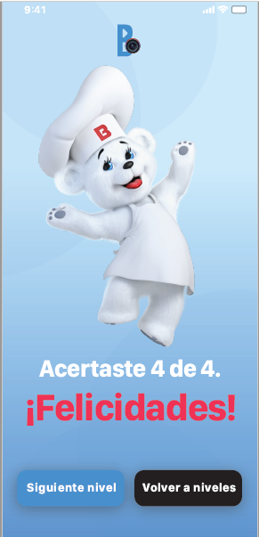
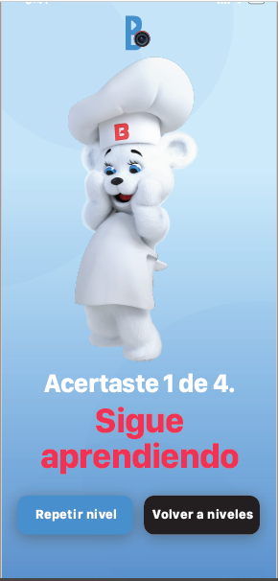
Español | English | French | Portugués | Chinese | Español | English | French | Portugués | Chinese
Acertaste 4 de 4 cuatro | Got 4 out of 4 | Vous avez obtenu 4 sur 4 | Você acertou 4 de 4 | 共4题答对4题 | Acertaste 1 de 4 cuatro | Got 1 out of 4 | Vous avez obtenu 1 sur 4 | Você acertou 1 de 4 | 共4题答对1题
Felicidades | Congratulations | Félicitations | Parabéns | 恭喜你 | Sigue aprendiendo | Keep Learning | Continuez d'apprendre | Continue aprendendo | 继续学习
Siguiente Nivel | Next Level | Prochain niveau | Seguinte Nível | 下一级别 | Repetir Nivel | Repeat Level | Refaire le niveau | Repetir o nível | 重复此级别
Volver a niveles | Back to levels | Retour aux niveaux | De volta aos níveis | 返回相应级别 | Volver a niveles | Back to levels | Retour aux niveaux | De volta aos níveis | 返回相应级别

